Sheet1
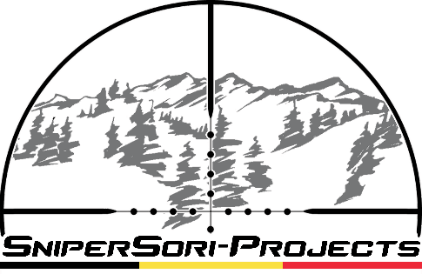 |  |  | www.Snipersori.com
Calcul de Stabilité Gyroscopique d'une ogive en fonction de sa vitesse et de l'atmosphère |  |  |  |  |  |  | Convertisseur

Calibre | 0.338 | Pouces |  | ou | 8.59 | Millimètre | Millimètres | en | Pouces
Poids de l'ogive | 167 | Grains |  | ou | 10.82 | Gramme | 25.4 |  | 1
Longueur de l'ogive | 1.550 | Pouces |  | ou | 39.37 | Millimètre
Rayure du canon | 10 | Pouces/Tour |  | ou | 25.4 | Centimètre par Tour | Grammes | en | Grains
Vitesse de l'ogive | 266.4 | Mètres par Seconde |  | ou | 959.0 | Km/h | 10.04 |  | 155.0176
Température | 15 | Degrés Celcius (15°C est le standard) |  | ou | 59 | Degrés Fahrenheit
Pression Barométrique | 1013 | Millibars (1013 Mbars est le standard) |  | ou | 29.91 | Pouces de Mercure | fps | en | m/s
 |  |  |  |  |  |  | 2670 |  | 813.816
Sg= | 1.00

Vitesse de rotation de l'ogive | 1,048.8 | Tours par Seconde

Distance de zone perturbée par la nutation et precession après la bouche du canon: |  |  |  |  | 25.76 | mètres

Sg plus petit que 1,0 représente une instabilité complète |  |  |  |  |  |  | F° | en | C°
1,0 à 1,2 représente une stabilité suffisante mais remarquable pour le Benchrest (300 - 400 mètres) |  |  |  |  |  |  | 59 |  | 15
1,4 représente une stabilité complète mais limite pour l'usage en Tir Longue Distance
2,0 représente une stabilité maximale et optimale pour l'usage en Tir Longue Distance
2,2 et plus représente une sur-stabilité pouvant crée une variation d’élévation lorsque l'ogive est frapée
latéralement par un vent puissant lors de son vol.

